Suite de pruebas
SUITE DE PRUEBAS - [Modificaciones Inmuebles ] |  |  |  |  |  |  |  |  | OK
No | Caso de prueba | Prioridad | Precondiciones | Datos de entrada | Pasos | Resultados Esperado | Resultado Obtenido | Estado prueba | FALLO
AREA FUNCIONAL: Modificar Registros
1 | Solicitud | Modificaciones | La información del inmueble debe visualizarse claramente en el formulario y permitir su edición para realizar las modificaciones necesarias. | Login, Usuario, password | 1.Abrir página, http://10.200.4.165/ 2. Clic Usuario disrec 3. iWWaf7fpyR 4. clic plataforma de Administración de Bienes Inmuebles 5. Menú/ inmuebles /Modificaciones 6. Clic nueva solicitud 7. Agregar num expediente Catastral 8. Clic fuera del la casilla 9. Clic editar | En la pantalla de llenado del formulario, debe ser posible ingresar el número de expediente catastral y que automáticamente se rellene con la información del registro | 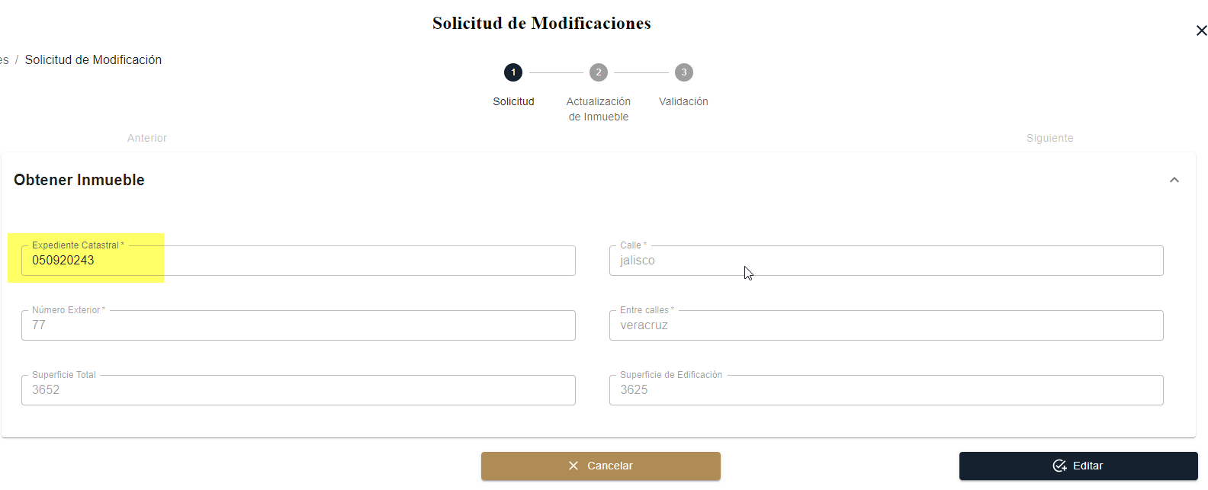 | OK

2 | Actualización de Inmuebles | Modificaciones | Las modificaciones realizadas en la información del inmueble deben ser visibles para el usuario, quien podrá revisar los cambios y enviar la solicitud para su validación. | Login, Usuario, password | 1.Abrir página, http://10.200.4.165/ 2. Clic Usuario disrec 3. iWWaf7fpyR 4. clic plataforma de Administración de Bienes Inmuebles 5. Menú/ inmuebles /Modificaciones 6. Clic Detalles 7.Actualizar formulario 8. Clic en Actualizar 9. Enviar a Validación | En la pantalla de actualización del inmueble, los campos relacionados con la información del inmueble, datos registrales, catastrales y comodatos deben ser editables, permitiendo modificar los detalles necesarios. |  | FALLO

3 | Validación | Modificaciones | El sistema debe mostrar un resumen detallado de las modificaciones realizadas en la información del inmueble una vez que el usuario envíe la solicitud de actualización. | Login, Usuario, password | 1.Abrir página, http://10.200.4.165/ 2. Clic Usuario disrec 3. iWWaf7fpyR 4. clic plataforma de Administración de Bienes Inmuebles 5. Menú/ inmuebles /Modificaciones 6. Clic Detalles 7. Visualizar Datos 8Autorizar o Rechazr modificación | 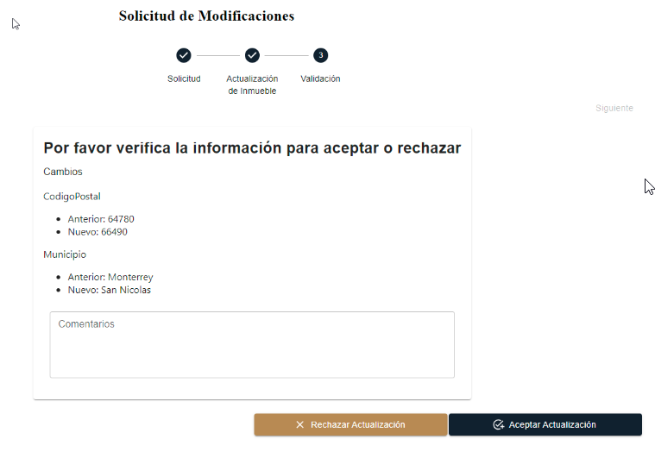 El usuario administrador debe poder revisar el historial de cambios y tener la opción de aprobar o rechazar la solicitud desde la pantalla de validación. |  | ok
AREA FUNCIONAL : Activar Aplicación

